MENU
 |  | MENU

MENU
 |  |  | SELECIONE O TIPO DO ROBÔ, ABAIXO:
 |  |  | TIPO DE ROBO

ENTRADAS

 | SAÍDAS

 | TABELA VERDADES


 | DATASHEET IMAGENS

DATASHEET IMAGENS
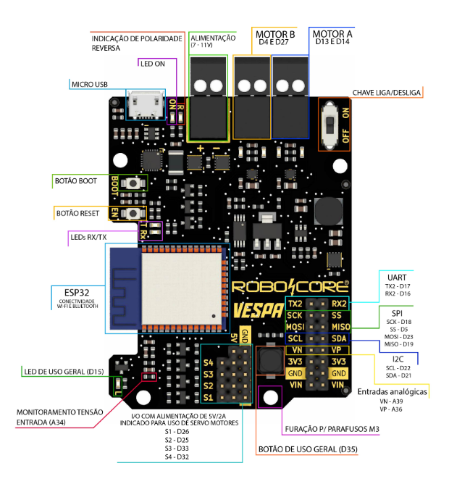
 |  | DATASHEET/IMAGENS

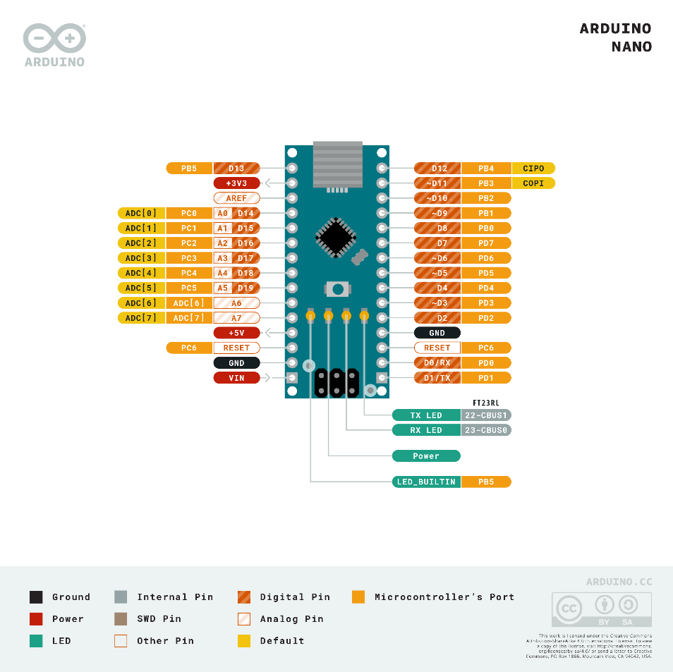
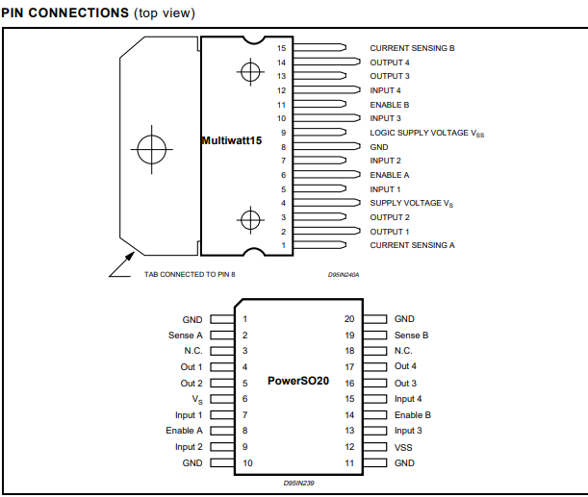
MENU
 |  |  |  | GPIO ARDUINO NANO | Ponte H L298N
 |  |  | QRE1113
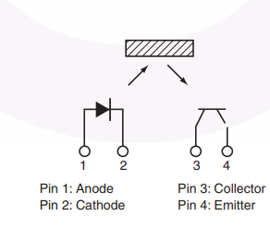

ENTRADAS

 | SAÍDAS

 | TABELA VERDADES

 | DATASHEET IMAGENS
 |  |  | VESPA

